Hoja1
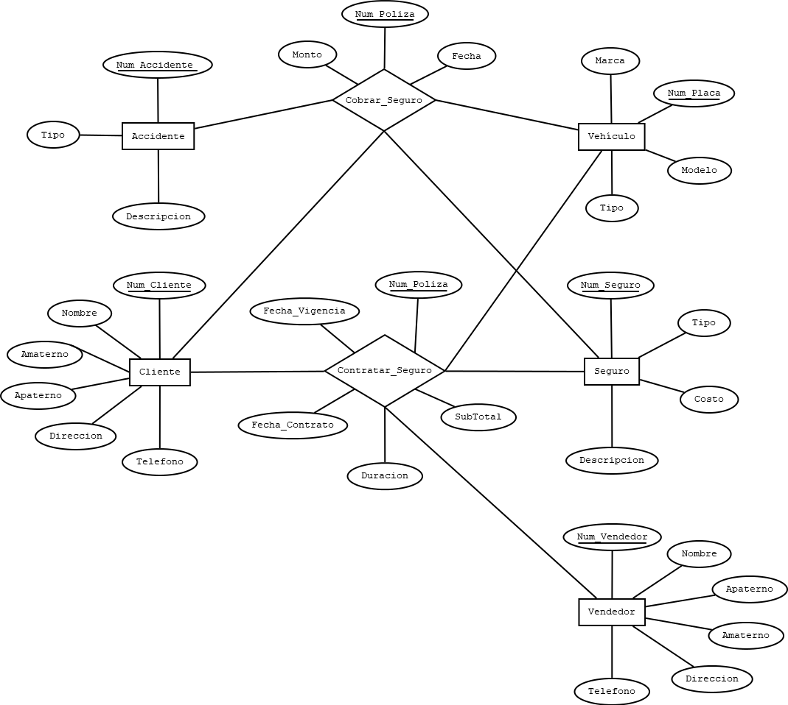
OBJETO DE ESTUDIO |  |  |  |  |  |  |  |  | ESQUEMAS
Aseguradora De Vehículos
 |  |  |  |  |  |  |  |  | CLIENTE |  |  |  |  |  |  |  | ACCIDENTE |  |  |  |  |  |  |  | CONTRATAR_SEGURO
ELEMENTOS |  |  |  |  |  |  |  |  | NOMBRE_CAMPO | TIPO DE DATO | LONGITUD | PERMITE NULL | REGLA DE INTEGRIDAD | VALOR DEFAULT | LLAVE PRIMARIA |  | NOMBRE_CAMPO | TIPO DE DATO | LONGITUD | PERMITE NULL | REGLA DE INTEGRIDAD | VALOR DEFAULT | LLAVE PRIMARIA |  | NOMBRE_RELACION | TABLA ORIGEN | CAMPO ORIGEN | TABLA DESTINO | CAMPO DESTINO
CLIENTE |  |  |  |  |  |  |  |  | NUM_CLIENTE | NUMBER | 6 | NO | - | - | SI |  | NUM_ACCIDENTE | NUMBER | 4 | NO | - | - | SI |  | CLIENTE-CONTRATAR_SEGURO | CLIENTE | NUM_CLIENTE | CONTRATAR_SEGURO | NUM_CLIENTE
SEGURO |  |  |  |  |  |  |  |  | NOMBRE | VARCHAR2 | 35 | NO | - | - | NO |  | TIPO | VARCHAR2 | 40 | NO | - | - | NO |  | VEHÍCULO-CONTRATAR_SEGURO | VEHICULO | NUM_PLACA | CONTRATAR_SEGURO | NUM_PLACA
VEHÍCULO |  |  |  |  |  |  |  |  | APATERNO | VARCHAR2 | 25 | NO | - | - | NO |  | DESCRIPCION | VARCHAR2 | 100 | NO | - | - | NO |  | SEGURO-CONTRATAR_SEGURO | SEGURO | NUM_SEGURO | CONTRATAR_SEGURO | NUM_SEGURO
VENDEDOR |  |  |  |  |  |  |  |  | AMATERNO | VARCHAR2 | 25 | SI | - | - | NO |  |  |  |  |  |  |  |  |  | VENDEDOR-CONTRATAR_SEGURO | VENDEDOR | NUM_VENDEDOR | CONTRATAR_SEGURO | NUM_VENDEDOR
ACCIDENTE |  |  |  |  |  |  |  |  | DIRECCION | VARCHAR2 | 100 | NO | - | - | NO
 |  |  |  |  |  |  |  |  | TELEFONO | VARCHAR2 | 10 | NO | - | - | NO |  | CONTRATAR_SEGURO
RELACIONES (PROCESOS) |  |  |  |  |  |  |  |  |  |  |  |  |  |  |  |  | NOMBRE_CAMPO | TIPO DE DATO | LONGITUD | PERMITE NULL | REGLA DE INTEGRIDAD | VALOR DEFAULT | LLAVE PRIMARIA |  | COBRAR_SEGURO
CONTRATAR_SEGURRO(CLIENTE,VEHICULO,SEGURO,VENDEDOR) |  |  |  |  |  |  |  |  |  |  |  |  |  |  |  |  | NUM_CLIENTE | NUMBER | 6 | NO | - | - | SI |  | NOMBRE_RELACION | TABLA ORIGEN | CAMPO ORIGEN | TABLA DESTINO | CAMPO DESTINO
COBRAR_SEGURO(CLIENTE,VEHICULO, SEGURO) |  |  |  |  |  |  |  |  | VEHICULO |  |  |  |  |  |  |  | NUM_PLACA | CHAR | 7 | NO | - | - | SI |  | CLIENTE-COBRAR_SEGURO | CLIENTE | NUM_CLIENTE | COBRAR_SEGURO | NUM_CLIENTE
 |  |  |  |  |  |  |  |  | NOMBRE_CAMPO | TIPO DE DATO | LONGITUD | PERMITE NULL | REGLA DE INTEGRIDAD | VALOR DEFAULT | LLAVE PRIMARIA |  | NUM_SEGURO | NUMBER | 2 | NO | - | - | SI |  | VEHÍCULO-COBRAR_SEGURO | VEHICULO | NUM_PLACA | COBRAR_SEGURO | NUM_PLACA
 |  |  |  |  |  |  |  |  | NUM_PLACA | CHAR | 7 | NO | - | - | SI |  | NUM_VENDEDOR | NUMBER | 3 | NO | - | - | SI |  | ACCIDENTE-COBRAR_SEGURO | ACCIDENTE | NUM_ACCIDENTE | COBRAR_SEGURO | NUM_ACCIDENTE
 |  |  |  |  |  |  |  |  | MARCA | VARCHAR2 | 40 | NO | - | - | NO |  | NUM_POLIZA | NUMBER | 6 | NO | - | - | SI |  | SEGURO-COBRAR_SEGURO | VENDEDOR | NUM_VENDEDOR | COBRAR_SEGURO | NUM_VENDEDOR
 |  |  |  |  |  |  |  |  | MODELO | VARCHAR2 | 55 | NO | - | - | NO |  | FECHA_CONTRATO | DATE | - | NO | - | - | NO
 |  |  |  |  |  |  |  |  | TIPO | VARCHAR2 | 100 | NO | - | - | NO |  | FECHA_VIGENCIA | DATE | - | NO | - | - | NO
 |  |  |  |  |  |  |  |  |  |  |  |  |  |  |  |  | DURACION | VARCHAR2 | 10 | NO | - | - | NO
 |  |  |  |  |  |  |  |  |  |  |  |  |  |  |  |  | SUBTOTAL | NUMBER | (8,2) | NO | - | - | NO
 |  |  |  |  |  |  |  |  | SEGURO
 |  |  |  |  |  |  |  |  | NOMBRE_CAMPO | TIPO DE DATO | LONGITUD | PERMITE NULL | REGLA DE INTEGRIDAD | VALOR DEFAULT | LLAVE PRIMARIA
 |  |  |  |  |  |  |  |  | NUM_SEGURO | NUMBER | 2 | NO | - | - | SI |  | COBRAR_SEGURO
 |  |  |  |  |  |  |  |  | TIPO | VARCHAR2 | 75 | NO | - | - | NO |  | NOMBRE_CAMPO | TIPO DE DATO | LONGITUD | PERMITE NULL | REGLA DE INTEGRIDAD | VALOR DEFAULT | LLAVE PRIMARIA
 |  |  |  |  |  |  |  |  | COSTO | NUMBER | (8,2) | NO | - | - | NO |  | NUM_CLIENTE | NUMBER | 6 | NO | - | - | SI
 |  |  |  |  |  |  |  |  | DESCRIPCION | VARCHAR2 | 100 | NO | - | - | NO |  | NUM_PLACA | CHAR | 7 | NO | - | - | SI
 |  |  |  |  |  |  |  |  |  |  |  |  |  |  |  |  | NUM_ACCIDENTE | NUMBER | 4 | NO | - | - | SI
 |  |  |  |  |  |  |  |  |  |  |  |  |  |  |  |  | NUM_SEGURO | NUMBER | 2 | NO | - | - | SI
 |  |  |  |  |  |  |  |  | VENDEDOR |  |  |  |  |  |  |  | NUM_POLIZA | NUMBER | 6 | NO | - | - | SI
 |  |  |  |  |  |  |  |  | NOMBRE_CAMPO | TIPO DE DATO | LONGITUD | PERMITE NULL | REGLA DE INTEGRIDAD | VALOR DEFAULT | LLAVE PRIMARIA |  | FECHA | DATE | - | NO | - | - | NO
 |  |  |  |  |  |  |  |  | NUM_VENDEDOR | NUMBER | 3 | NO | - | - | SI |  | MONTO | NUMBER | (8,2) | NO | - | - | NO
 |  |  |  |  |  |  |  |  | NOMBRE | VARCHAR2 | 35 | NO | - | - | NO
 |  |  |  |  |  |  |  |  | APATERNO | VARCHAR2 | 25 | NO | - | - | NO
 |  |  |  |  |  |  |  |  | AMATERNO | VARCHAR2 | 25 | SI | - | - | NO
 |  |  |  |  |  |  |  |  | DIRECCION | VARCHAR2 | 100 | NO | - | - | NO
 |  |  |  |  |  |  |  |  | TELEFONO | VARCHAR2 | 10 | NO | - | - | NO

MODELO RELACIONAL

CLIENTE |  |  |  |  |  |  | VEHICULO |  |  |  |  | SEGURO |  |  |  |  | VENDEDOR |  |  |  |  |  |  | ACCIDENTE
NUM_CLIENTE | NOMBRE | APATERNO | AMATERNO | DIRRECCION | TELEFONO |  | NUM_PLACA | MARCA | MODELO | TIPO |  | NUM_SEGURO | TIPO | COSTO | DESCRIPCION |  | NUM_VENDEDOR | NOMBRE | APATERNO | AMATERNO | DIRRECCION | TELEFONO |  | NUM_ACCIDENTE | TIPO | DESCRIPCION
1 | JUAN | PEREZ | LOPEZ | ZACATECAS, ZAC NUM34 | 4828374636 |  | 8GH44 | FORD | Ford Fusion 2022 | AUTO PARTICULAR |  | 1 | Daños Materiales | 4,000 | seguro por daños al vehiculo |  | 1 | OMAR | LOPEZ | LOPEZ | ZACATECAS, ZAC NUM 67 | 4828374636 |  | 1 | CHOQUE | CHOQUE DE VEHICULO
2 | OMAR | ALVARADO | RODRIGUEZ | MIGUEL HIDALGO, ZAC NUM2 | 4924678673 |  | HHTT4 | AUDI | A3 Sedán 2022 | AUTO PARTICULAR |  | 2 | Robo Total | 5,000 | seguro por robo de vehiculo |  | 2 | CRISTIAN | MARTINEZ | GARZA | ZACATECAS, ZAC NUM 45 | 4924678673 |  | 2 | ROBO | ROBO DEL VEHÍCULO
3 | MARIO | GARCIA | MARTINEZ | ZACATECAS, ZAC NUM35 | 9743475375 |  | KHJ43 | SEAT | Ibiza 2022 | AUTO PARTICULAR |  | 3 | Gastos Médicos Ocupantes | 4,000 | seguro por daños a pasajeros |  | 3 | ANA | OLVERA | SANCHEZ | ZACATECAS, ZAC NUM 35 | 9743475375 |  | 3 | CHOQUE | CHOQUE DE VEHICULO
4 | CARLOS | TORRES | FLORES | MAZAPIL, ZAC | 9743475376 |  | IOTR5 | BMW | BMW Serie 1 2022 | AUTO PARTICULAR |  | 4 | Arrastre de Remolque | 2,000 | seguro para srvicio de grua y remoplque |  | 4 | MARIA | LOPEZ | FLORES | ZACATECAS, ZAC NUM 45 | 9743475376 |  | 4 | CHOQUE | CHOQUE DE VEHICULO
5 | PEDRO | ROBLES | DIAZ | FRESNILLO, ZAC ,NUM23 | 9743475377 |  | HKHK8 | FORD | Ford Mustang 2020 | AUTO PARTICULAR |  | 5 | Responsabilidad Civil por Daños a Terceros | 10,000 | seguro que cubre daños a otros veiculos o personas |  | 5 | JUAN | TORRES | GARCIA | FRESNILLO, ZAC ,NUM 23 | 9743475377 |  | 5 | CHOQUE | CHOQUE DE VEHICULO

 |  |  |  |  | CONTRATAR_SEGURO |  |  |  |  |  |  |  |  |  | COBRAR_SEGURO
 |  |  |  |  | NUM_CLIENTE | NUM_PLACA | NUM_SEGURO | NUM_VENDEDOR | NUM_POLIZA | FECHA_CONTRATO | FECHA_VIGENCIA | DURACION | SUBTOTAL |  | NUM_CLIENTE | NUM_PLACA | NUM_ACCIDENTE | NUM_SEGURO | NUM_POLIZA | FECHA | MONTO
 |  |  |  |  | 2 | 8GH44 | 2 | 1 | 0782 | 2022-02-03 | 2024-02-03 | 2 años | 7,000 |  | 2 | 8GH44 | 2 | 2 | 0782 | 2023-02-03 | 16,000
 |  |  |  |  | 3 | HHTT4 | 2 | 2 | 00932 | 2022-05-03 | 2023-05-03 | 1 año | 5,600 |  | 3 | HHTT4 | 2 | 2 | 00932 | 2023-05-03 | 4,000
 |  |  |  |  | 1 | KHJ43 | 1 | 1 | 0435 | 20/1/2022 | 20/1/2023 | 1 año | 6,200 |  | 1 | KHJ43 | 1 | 1 | 0435 | 20/1/2022 | 6,000
 |  |  |  |  | 5 | IOTR5 | 4 | 4 | 05463 | 2021-12-12 | 2023-12-12 | 2 años | 8,000 |  | 5 | IOTR5 | 1 | 4 | 05463 | 2021-12-12 | 7,200
 |  |  |  |  | 4 | HKHK8 | 3 | 5 | 06732 | 17/9/2021 | 17/9/2024 | 3 años | 15,000 |  | 4 | HKHK8 | 1 | 3 | 06732 | 17/9/2020 | 4,500

